Sheet1
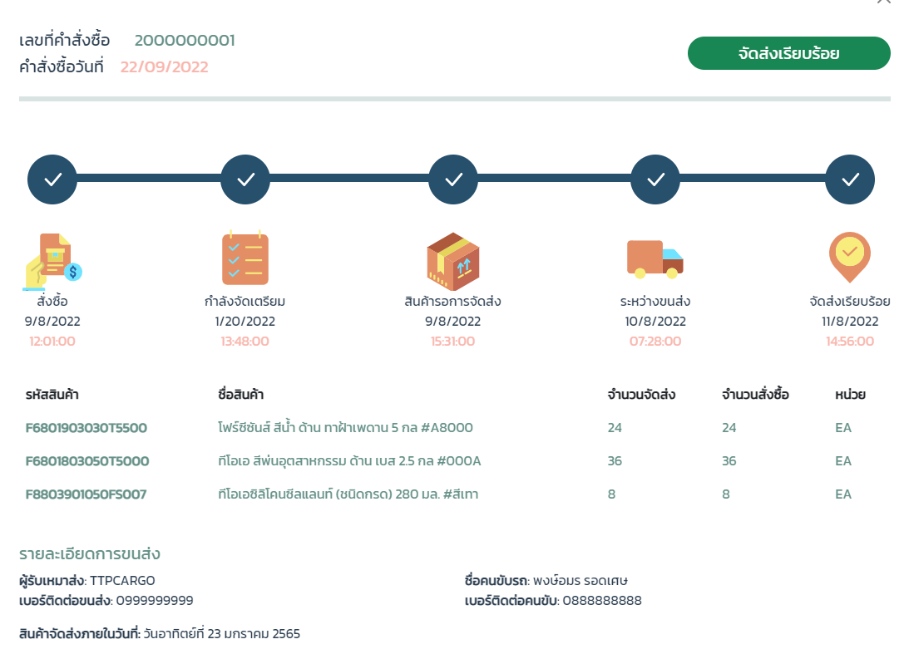
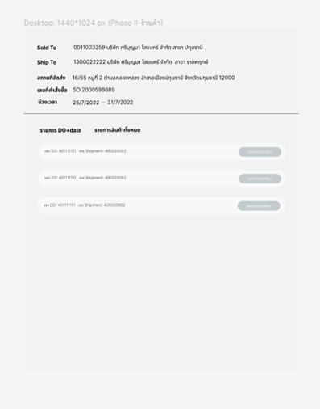
 | 1 แยกวันกำหนดส่งราย item |  |  | 2
 |  |  | วันกำหนดจัดส่งสินค้า by item | วันกำหนดจัดส่งสินค้าวันสุดท้าย by item
 | Retail + Project |  | First Del Date | Last contact date | Max due date |  | Period from |  | to
SO/DO | สั่งซื้อ | 2022-10-01 | 2022-10-01 | 2022-10-03 | 2022-10-03 | 0 | 2022-10-03 | 1 | 2022-10-04 |  | So/DO/Shipment
DO+shipment | กำลังจัดเตรียม | 2022-10-03 |  |  |  | 1 | 2022-10-04 | 1 | 2022-10-05 | มี shipment แล้วแต่ยังไม่ถูกเอาไปจัดสินค้า
 | สินค้ารอการจัดส่ง | 2022-10-03 |  |  |  | 0 | 2022-10-03 | 1 | 2022-10-04 | จัดสินค้าแล้ว เปิดบิลแล้ว
 | ระหว่างขนส่ง | 2022-10-03 |  |  |  | 0 | 2022-10-03 | 1 | 2022-10-04
 | จัดส่งเรียบร้อย | 2022-10-03

 | Retail + Project |  | First Del Date | Last contact date | Max due date |  | Period from |  | to
 | สั่งซื้อ | 2022-10-01 | 2022-10-07 | 2022-10-03 | 2022-10-07 | 0 | 2022-10-07 | 1 | 2022-10-08
 | กำลังจัดเตรียม | 2022-10-07 |  |  |  | 1 | 2022-10-08 | 1 | 2022-10-09
 | สินค้ารอการจัดส่ง | 2022-10-07 |  |  |  | 0 | 2022-10-07 | 1 | 2022-10-08
 | ระหว่างขนส่ง | 2022-10-07 |  |  |  | 0 | 2022-10-07 | 1 | 2022-10-08
 | จัดส่งเรียบร้อย | 2022-10-07

 | MDT |  | First Del Date | Last contact date | Max due date |  | Period from |  | to
 | สั่งซื้อ | 2022-10-01 | 2022-10-01 | 2022-10-10 | 2022-10-10 | 3 | 2022-10-04 |  | 2022-10-10
 | กำลังจัดเตรียม | 2022-10-05 | 2022-10-05 | 2022-10-10 | 2022-10-10 | 2 | 2022-10-07 |  | 2022-10-10 |  | SO Create Date+Time |  | Status =0 |  | Loading Start = 3 | 6 - shipment start | 7- shipment end
 | สินค้ารอการจัดส่ง | 2022-10-05 | 2022-10-05 | 2022-10-10 | 2022-10-10 | 2 | 2022-10-07 |  | 2022-10-10 |  | DO |  | Shipment Create Date+time
 | ระหว่างขนส่ง | 2022-10-05 | 2022-10-05 | 2022-10-10 | 2022-10-10 | 1 | 2022-10-06 |  | 2022-10-10
 | จัดส่งเรียบร้อย | 2022-10-10

 |  |  |  |  |  |  |  |  |  |  | Noted: อัพเดตวันที่ 14/11/65
 | MDT |  | First Del Date | Last contact date | Max due date |  | Period from |  | to
 | สั่งซื้อ | 2022-10-01 | 2022-10-01 | 2022-10-10 | 2022-10-10 | 3 | 2022-10-04 |  | 2022-10-10 |  |  |  | Dischannel: 10/30
 | กำลังจัดเตรียม | 2022-10-05 | 2022-10-01 | 2022-10-10 | 2022-10-10 | 2 | 2022-10-07 |  | 2022-10-10 |  |  |  | วันที่จะจัดส่งสำเร็จ overall status date + 2 days
 | สินค้ารอการจัดส่ง | 2022-10-07 | 2022-10-01 | 2022-10-12 | 2022-10-12 | 2 | 2022-10-09 |  | 2022-10-12
 | ระหว่างขนส่ง | 2022-10-08 | 2022-10-01 | 2022-10-15 | 2022-10-15 | 1 | 2022-10-09 |  | 2022-10-15
 | จัดส่งเรียบร้อย | 2022-10-10

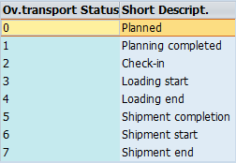
 |  |  |  |  |  |  |  |  |  |  |  | SO | 200000001

 |  |  |  |  |  |  |  |  |  |  |  | DO | Shipment | Status
 |  |  |  |  |  |  |  |  |  |  |  | 001 | AAA
 |  |  |  |  |  |  |  |  |  |  |  | 002 | AAB
 |  |  |  |  |  |  |  |  |  |  |  | 003 | AAC
 |  |  |  |  |  |  |  |  |  |  |  | 004
 |  |  |  |  |  |  |  |  |  |  |  | 005

